Datos Generales
Partes Mensuales de Asistencia BÁSICA
, , Año:
Columna1 | Columna2
Centro Educativo:
Código de Centro Educativo (SACE): |  | VER OBSERVACIONES PARA EL USO DEL FORMATO DE PARTE MENSUAL
Lugar/barrio/colonia:
Municipio:
Departamento:
Año:
Tipo de Centro: | 1°-6° 1°-9° PROHECO
Centro Educativo con alimentación escolar: | Si No
Distrito N°: |  |  | LLENAR PARTE MENSUAL DE FEBRERO
Zona: | Urbana Rural
Nombre del director (a) del CE:

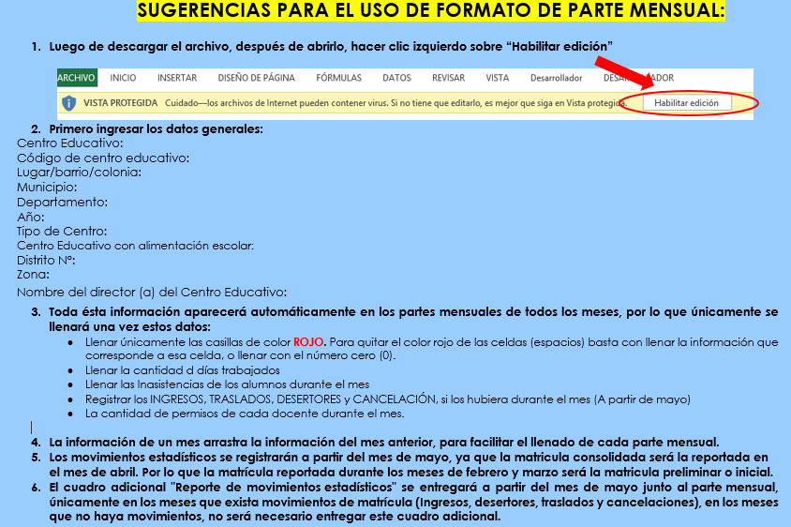

 |  |  | REGRESAR A DATOS GENERALES

